상품제안서
KF-94 2D 새부리형 크린엣지 | 상품코드: S44491

 |  |  |  |  |  |  | 02-713-8555 | www.synergygift.co.kr
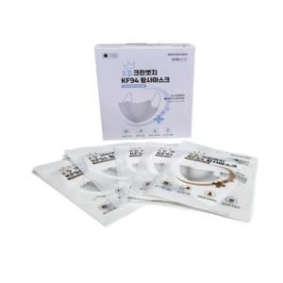

【상세/제작정보】

【인쇄/포장옵션】 | 스티커 / OPP(비닐)

【공급단가】 | 수량 | 1,000~ | 3,000~ | 10,000~ | 30,000~ | 50,000~
*VAT별도 | 화이트 | 150원 | 140원 | 130원 | 130원 | 120원
 | 블랙 | 160원 | 140원 | 140원 | 130원 | 130원

【상품 URL】 | https://www.synergygift.co.kr:443/src/goods_detail.php?gdno=44491

